Пропозиція_товари
 |  |  |  | Додаток №3223АК до Запиту на місцеву закупівлю Декоративних елементів для оформлення офісного простору.
Форма цінової пропозиції

(Назва Учасника), надає свою пропозицію щодо участі у Конкурсі на місцеву закупівлю Декоративних елементів для оформлення офісного простору.
Відомості про підприємство |  |  |  |  | Повне найменування учасника – суб’єкта господарювання
 |  |  |  |  | Ідентифікаційний код за ЄДРПОУ або реєстраційний номер облікової картки платника податків
 |  |  |  |  | Реквізити (адреса - юридична та фактична, телефон, факс, телефон для контактів, e-mail, розрахунковий рахунок)
Відомості про особу (осіб), які уповноважені представляти інтереси Учасника |  |  |  |  | (Прізвище, ім’я, по батькові, посада, контактний телефон).
Вимоги до тари та упаковки: тара (упаковка) забезпечує повну цілісність Товару при транспортуванні усіма видами транспорту, включаючи перевантаження. Вартість тари (упаковки) включено в загальну вартість (ціну) товару. Тара (упаковка) – незворотна. Вимоги до транспортування: Продукція повинна розташовуватись при транспортуванні в один шар на спеціальних стелажах. Під час транспортування посадкового матеріалу Постачальник зобов’язаний вжити заходи щодо запобігання їх пошкодження та пересихання. Вимоги до якості: посадковий матеріал повинен бути здоровий, свіжий, чистий, рівномірно облистяний, без ознак деформації листя, з добре розвиненою кореневою системою. Форма рослин, забарвлення пагонів та листочків – характерні для даного виду і сорту. На рослинах не допускається наявність шкідників, ознак хворіб, механічних пошкоджень. Кімнатні рослини повинні бути поставлені на територію Замовника в транспортувальних горщиках та висаджені в постійні горщики
№ п/п | Технічні характеристики та опис |  |  |  | Кількість | Одиниці вимірювання | Ціна, за одиницю, (з урахуванням всіх податків і зборів) * | Вартість, грн., (з урахуванням всіх податків і зборів) *

 | Назва | Візуалізація | Запит** | Пропозиція Учасника (вказати модель (торгову марку), виробника, параметри та характеристики продукції, надати фото
1 | Дерево евкаліпту осіннє в графітовому горщику | 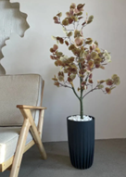 | Висота рослини з горщиком 1.45-1.50 м Наповнення: біле каміння Матеріали - листя тканина Стовбур виготовлений з пластику, максимально схожий до живої рослини. Листочки легко вигинаються. |  | 2 | шт |  | 0.00
2 | Ваза гончарна керамічна для квітів для підлоги | 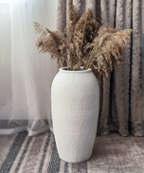 | Висота вази 600 мм Діаметр вази 300 мм Діаметр горловини 175 мм Діаметр підстави 200 мм Матеріал: Кераміка Форма вази: Фігурна Колір: Білий |  | 4 | шт |  | 0.00
3 | Кортадерія бежева (135 см) |  | Довжина суцвіття 65– 85 см. Висота ± 135 см. Сухоцвіт Бежевого кольору |  | 20 | шт |  | 0.00
4 | Кортадерія біла (135 см) |  | Довжина суцвіття 65– 85 см. Висота ± 135 см. Сухоцвіт Білого кольору |  | 20 | шт |  | 0.00
5 | Міскантус м’який натуральний | 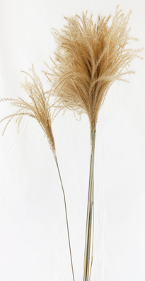 | Пучок – 16 – 20 шт. Висота 70 – 75 см. |  | 12 | шт |  | 0.00
6 | Очерет натуральний | 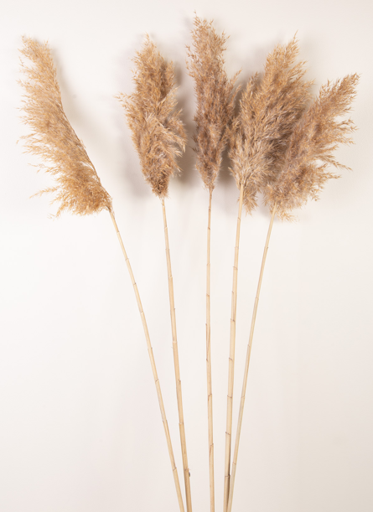 | Пучок 5 шт. Висота 85-100 см. |  | 8 | шт |  | 0.00
7 | Льон коричневий | 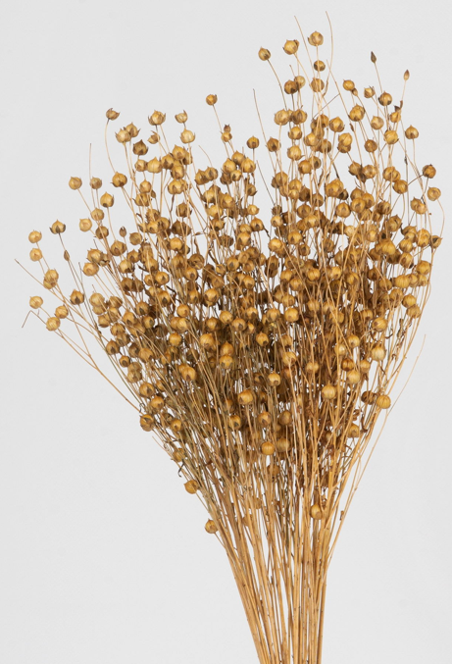 | Упаковка ± 50 гр. Висота 70 – 80 см. |  | 8 | шт |  | 0.00
8 | Статиця широколистяна ніжно-рожева | 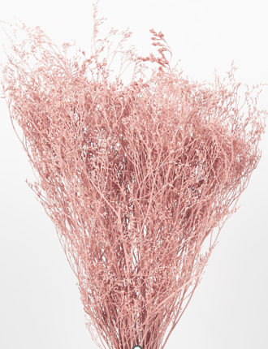 | Упаковка – ±50 гр. Висота 35 – 45 см. ніжно-рожевого кольору |  | 4 | шт |  | 0.00
9 | Бавовна дика на гілці (10 бутонів) |  | 10 коробочок на гілці. Висота 60 – 80 см. |  | 20 | шт |  | 0.00
10 | Лимоніум стабілізований вибілений персиковий | 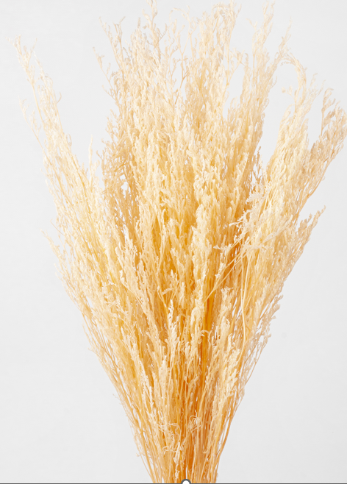 | Упаковка ±80 – 100 гр. Висота 60 – 80 см. вибілений персикового кольору |  | 4 | шт |  | 0.00
11 | Гіпсофіла стабілізована червона | 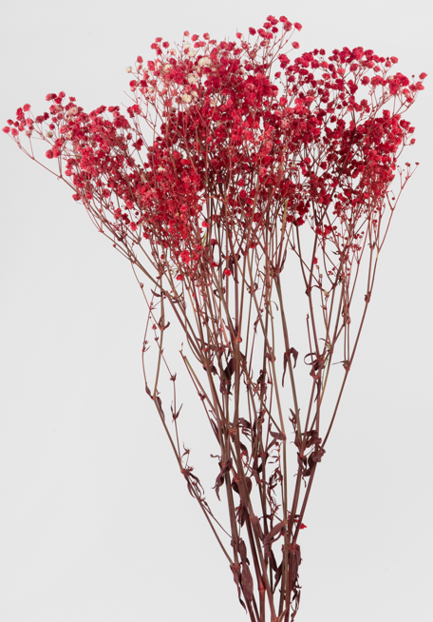 | Упаковка ±100 – 120 гр. Висота 50 – 70 см. стабілізована червона |  | 4 | шт |  | 0.00
12 | Пшениця чорна |  | Пучок 47 – 50 шт. Висота 55 – 75 см. |  | 4 | шт |  | 0.00
13 | Триптих із мохом “Бонсай” | 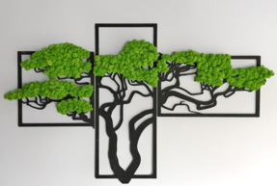 | Матеріал: стабілізований мох, фанера, дизайн у вигляді дерева “Бонсай” Розмір 80*48 см |  | 4 | шт |  | 0.00
14 | Кашпо гіпсове "Harmony" зі стабілізованим мохом | 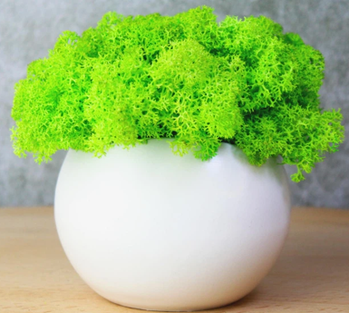 | Висота кашпо з мохом: 10-12 см Діаметр кашпо: 9 см Гіпсове кашпо ручної роботи Стабілізований мох преміум-якості (різні кольори) Крафтова упаковка з рекомендаціями по догляду |  | 11 | шт |  | 0.00
15 | Гіпсове кашпо зі стабілізованим мохом 100×65 мм, біле, темно-зелений мох | 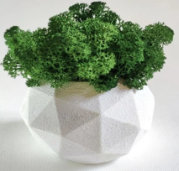 | Тип: декоративне кашпо Матеріал кашпо: гіпс Наповнення: стабілізований мох Колір кашпо: білий Колір моху: зелений / темно-зелений Розмір: 100 × 65 мм (без урахування моху) |  | 13 | шт |  | 0.00
16 | Кашпо перегородка для офісу | 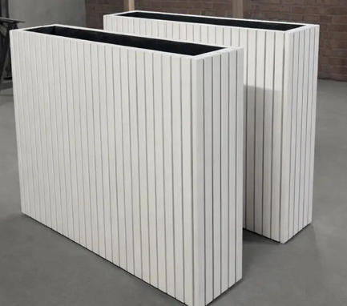 | Призначення Для кімнатних рослин Встановлення Підлогова Матеріал Дерево Форма Прямокутна Колір білий 1100х1100х300 мм З горщиком |  | 1 | шт |  | 0.00
17 | Монстера | 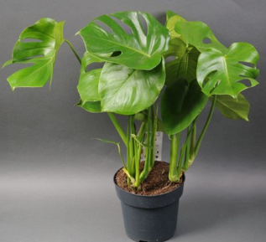 | Высота: +- 75 см Диаметр: +- 17 см Рослина монстера у горщину з пересадкою в кашпо + земля і добрева для рослини |  | 4 | шт |  | 0.00
18 | Моссаріум сота 18 см, сота з мохом, моссаріум з мохом | 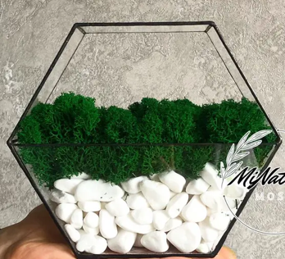 | Параметри : висота 18 см, довжина 20 см Моссаріум сота Стабілізований мох з білим камінням |  | 5 | шт |  | 0.00
19 | Композиція Сукулентів А в горщику 19x22 см | 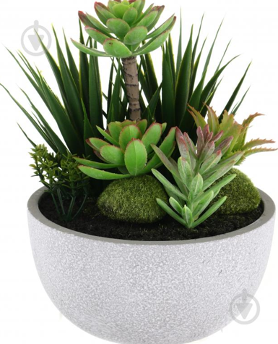 | Тип: сукулент Вид: у горщиках Матеріал: комбінований Колір кашпо: чорний |  | 6 | шт |  | 0.00
Всього вартість пропозиції, грн* |  |  |  |  |  |  | 0.00
* Товариство Червоного Хреста України є громадською неприбутковою організацією і просить надати максимальні знижки на товар, вказаний у ціновій пропозиції.
** Закупівля відбувається одним лотом
 | Пропозицію надати у форматі pdf та у форматі Exel
Умови оплати: _________________ (ПРОПИСАТИ)
Термін доставки з дати підписання договору: ________________________________ (календарних днів, ПРОПИСАТИ)

Ми погоджуємось, що всі витрати, пов’язані з упаковкою, доставкою товару, завантажувально-розвантажувальними роботами, заносом на поверх та послугою з пересадки вазона, здійснюються за рахунок Постачальника за наданою адресою.
Ми погоджуємося та ознайомлені з умовами типового Договору ТЧХУ (Додаток №2 до Запиту).
Ми погоджуємося з умовами, що Ви можете відхилити нашу чи всі надані пропозиції, та розуміємо, що Ви не обмежені у прийнятті будь-якої іншої пропозиції з більш вигідними для Вас умовами.
Ми погоджуємось зафіксувати цінову пропозицію протягом 90 календарних днів з моменту подачі
Подаючи свою пропозицію ми підтверджуємо повну комплектацію та відповідність умовам зазначеним в Запиті.
Учасники повинні надсилати цінові пропозиції з підписом і печаткою (за наявності)

 |  |  | Керівник організації/ФОП:____________________________ ( ____________________)
 |  |  | МП підпис ПІБ

